INDICADORES GESTION 2022 sep
 |  | PROCESO SISTEMA DE GESTIÓN FORMATO FORMULACIÓN Y SEGUIMIENTO A INDICADORES DE GESTIÓN |  |  |  |  |  |  |  |  |  |  |  |  |  |  |  |  |  |  |  |  |  |  |  |  |  |  |  |  |  |  |  |  |  |  |  |  |  |  |  |  |  |  |  |  |  |  |  |  |  |  |  |  |  |  |  |  |  |  |  |  |  |  |  |  |  |  |  |  |  |  | Código: FOR-SG-010
 |  |  |  |  |  |  |  |  |  |  |  |  |  |  |  |  |  |  |  |  |  |  |  |  |  |  |  |  |  |  |  |  |  |  |  |  |  |  |  |  |  |  |  |  |  |  |  |  |  |  |  |  |  |  |  |  |  |  |  |  |  |  |  |  |  |  |  |  |  |  |  |  | Versión: 2
 |  |  |  |  |  |  |  |  |  |  |  |  |  |  |  |  |  |  |  |  |  |  |  |  |  |  |  |  |  |  |  |  |  |  |  |  |  |  |  |  |  |  |  |  |  |  |  |  |  |  |  |  |  |  |  |  |  |  |  |  |  |  |  |  |  |  |  |  |  |  |  |  | Fecha: Memo I2021033080 - 02/11/2021
 |  |  |  |  |  |  |  |  |  |  |  |  |  |  |  |  |  |  |  |  |  |  |  |  |  |  |  |  |  |  |  |  |  |  |  |  |  |  |  |  |  |  |  |  |  |  |  |  |  |  |  |  |  |  |  |  |  |  |  |  |  |  |  |  |  |  |  |  |  |  |  |  | Página: 1 de 1

PERIODO DEL SEGUIMIENTO: |  | De | Abril |  | 2022
 |  | A | Septiembre

FORMULACIÓN DEL INDICADOR |  |  |  |  |  |  |  |  |  |  |  |  |  |  |  | SEGUIMIENTO DEL INDICADOR |  |  |  |  |  |  |  |  |  |  |  |  |  |  |  |  |  |  |  |  |  |  |  |  |  |  |  |  |  |  |  |  |  |  |  |  |  |  |  |  |  |  |  |  |  |  |  |  |  |  |  |  |  |  |  |  |  |  |  |  | Cuadro de control 1: Seguimiento indicadores según lo programado hasta el corte del informe |  |  | Cuadro de control 2: Seguimiento indicadores según meta anual programada
Ubicación estratégica |  |  | Identificación general |  |  |  |  |  |  |  |  |  | Horizonte |  |  | Enero |  |  |  |  | Febrero |  |  |  |  | Marzo |  |  |  |  | Abril |  |  |  |  | Mayo |  |  |  |  | Junio |  |  |  |  | Julio |  |  |  |  | Agosto |  |  |  |  | Septiembre |  |  |  |  | Octubre |  |  |  |  | Noviembre |  |  |  |  | Diciembre
Proceso institucional | Proyecto de inversión | Objetivo estratégico al que aporta el Indicador | Código del indicador | Fecha de oficialización del indicador | Nombre del indicador | Fórmula de cálculo | Fuente de datos | Descripción del método de cálculo | Unidad de medida del indicador | Evidencia | Periodicidad del indicador | Tendencia anual del indicador | Línea base | Unidad de medida de la línea base | Meta del indicador | Enero ejecutado | Enero programado | Enero resultado | Enero análisis mensual | Enero verificación segunda línea de defensa | Febrero ejecutado | Febrero programado | Febrero resultado | Febrero análisis mensual | Febrero verificación segunda línea de defensa | Marzo ejecutado | Marzo programado | Marzo resultado | Marzo análisis mensual | Marzo verificación segunda línea de defensa | Abril ejecutado | Abril programado | Abril resultado | Abril análisis mensual | Abril verificación segunda línea de defensa | Mayo ejecutado | Mayo programado | Mayo resultado | Mayo análisis mensual | Mayo verificación segunda línea de defensa | Junio ejecutado | Junio programado | Junio resultado | Junio análisis mensual | Junio verificación segunda línea de defensa | Julio ejecutado | Julio programado | Julio resultado | Julio análisis mensual | Julio verificación segunda línea de defensa | Agosto ejecutado | Agosto programado | Agosto resultado | Agosto análisis mensual | Agosto verificación segunda línea de defensa | Septiembre ejecutado | Septiembre programado | Septiembre resultado | Septiembre análisis mensual | Septiembre verificación segunda línea de defensa | Octubre ejecutado | Octubre programado | Octubre resultado | Octubre análisis mensual | Octubre verificación segunda línea de defensa | Noviembre ejecutado | Noviembre programado | Noviembre resultado | Noviembre análisis mensual | Noviembre verificación segunda línea de defensa | Diciembre ejecutado | Diciembre programado | Diciembre resultado | Diciembre análisis mensual | Diciembre verificación segunda línea de defensa | Análisis anual | Resultado del indicador acumulado | Programado del indicador acumulado | Porcentaje de avance acumulado | Resultado del indicador para la vigencia | Meta anual del indicador para la vigencia | Porcentaje de avance para la vigencia | Gráfica
Auditoría y control | No Aplica | 4. Adelantar un proceso de modernización y mejora del desempeño institucional, garantizando la transparencia, integridad y seguimiento y control, que incluya el rediseño de la estructura organizacional, la reestructuración del proceso de contratación y el desarrollo de una estrategia de retroalimentación y evaluación de la entidad en territorio. | AC-002 | Circular N° 012 del 29/04/2022 | Cumplimiento a las actividades de liderazgo estratégico del Plan Anual de Auditoría | (Número de actividades de liderazgo estratégico ejecutadas en el periodo / Número de actividades de liderazgo estratégico programadas para el periodo) *100 | *Plan Anual de Auditoría *Actas Comité Institucional de Coordinación del Sistema de Control Interno | El numerador corresponde al número de sesiones ordinarias del Comité Institucional de Coordinación del Sistema de Control Interno realizadas en el periodo de la medición. El denominador corresponde al número de sesiones ordinarias del Comité Institucionales de Coordinación del Sistema de Control Interno programadas en el periodo de la medición. Nota: el resultado del indicador al final de la vigencia será el resultado del último dato cuantitativo. | Porcentaje | 1. Plan Anual de Auditoría 2. Actas comités Institucionales | Trimestral | Creciente | No aplica | No aplica | 100% |  |  |  |  |  |  |  |  |  |  |  |  |  |  |  |  |  |  | Para el mes de abril se realizó una (1) sesión ordinaria del Comité Institucional de Coordinación del Sistema de Control Interno, cumpliendo con la actividad programada de liderazgo estratégico del Plan Anual de Auditoría. | 10/05/2022. No se generan observaciones o recomendaciones respecto al análisis presentado en el seguimiento al indicador de gestión |  |  |  | Para el mes de mayo no se tenían actividades programadas de liderazgo estratégico en el Plan Anual de Auditoría. | 10/06/2022. No se generan observaciones o recomendaciones respecto al análisis presentado en el seguimiento al indicador de gestión | 1 | 1 | 100% | Para el mes de junio no se tenían actividades programadas de liderazgo estratégico en el Plan Anual de Auditoría. Para el trimestre (abril, mayo y junio) se ejecutó una (1) actividad, cumpliendo con el 33% de las 3 actividades programadas de liderazgo estratégico en el Plan Anual de Auditoría. | 7/07/2022: Se recomienda revisar el resultado de junio, debido a que la tendencia anual del indicador es creciente y solamente el 100% se daría cuando en indicador cumpla el año de análisis. También se recomienda tener en cuenta el plan anual de auditoría, debido a que es una de las evidencias y no se encontró. 11/07/2022. No se generan más observaciones o recomendaciones respecto al análisis presentado en el seguimiento al indicador de gestión |  |  |  | Para el mes de julio se realizó una (1) sesión ordinaria del Comité Institucional de Coordinación del Sistema de Control Interno, cumpliendo con la actividad programada de liderazgo estratégico del Plan Anual de Auditoría. | 09/08/2022. No se generan observaciones o recomendaciones respecto al análisis presentado en el seguimiento al indicador de gestión |  |  |  | Para el mes de agosto no se tenían actividades programadas de liderazgo estratégico en el Plan Anual de Auditoría. | 09/09/2022. No se generan observaciones o recomendaciones respecto al análisis presentado en el seguimiento al indicador de gestión | 1 | 1 | 100% | Para el mes de septiembre no se tenían actividades programadas de liderazgo estratégico en el Plan Anual de Auditoría. Para el trimestre (julio, agosto, septiembre) se ejecutó una (1) actividad, cumpliendo con el 66% de las 3 actividades programadas de liderazgo estratégico en el Plan Anual de Auditoría. | 7/10/2022. No se generan observaciones o recomendaciones respecto al análisis presentado en el seguimiento al indicador de gestión |  |  |  |  |  |  |  |  |  |  |  |  |  |  |  |  | 2 | 2 | 66% | 66% | 100% | 66% | 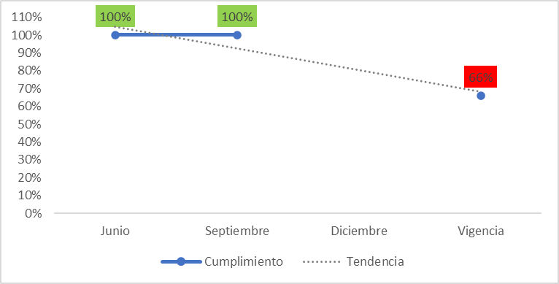
Auditoría y control | No Aplica | 4. Adelantar un proceso de modernización y mejora del desempeño institucional, garantizando la transparencia, integridad y seguimiento y control, que incluya el rediseño de la estructura organizacional, la reestructuración del proceso de contratación y el desarrollo de una estrategia de retroalimentación y evaluación de la entidad en territorio. | AC-003 | Circular N° 012 del 29/04/2022 | Cumplimiento a las actividades de Enfoque hacia la prevención del Plan Anual de Auditoría | (Número de actividades de Enfoque hacia la prevención ejecutadas en el periodo / Número de actividades de Enfoque hacia la prevención programadas o solicitadas para el periodo) *100 | *Plan Anual de Auditoría *Registros de la sensibilización sobre el Sistema de control Interno, la transparencia y el autocontrol *Alertas preventivas emitidas *Tablero de control acompañamiento audiencias contractuales (Por solicitud) | El numerador corresponde al número de actividades finalizadas en el periodo de la medición de acuerdo con lo establecido en el Plan Anual de Auditoría para el rol de Enfoque hacia la prevención. El denominador corresponde al número de actividades programadas o solicitadas para finalizar en el periodo de la medición, de acuerdo con lo establecido en el Plan Anual de Auditoría para el rol de Enfoque hacia la prevención. Nota: el resultado del indicador al final de la vigencia será el promedio de los resultados de acuerdo con la periodicidad del indicador. | Porcentaje | 1. Plan Anual de Auditoría 2. Registros de la Sensibilización sobre el Sistema de control Interno, la transparencia y el autocontrol 3. Alerta preventiva emitida por la Oficina de control interno 4. Tablero de control acompañamiento audiencias contractuales | Trimestral | Constante | No aplica | No aplica | 100% |  |  |  |  |  |  |  |  |  |  |  |  |  |  |  |  |  |  | Para el mes de abril no se tenían actividades programadas o solicitadas de Enfoque hacia la prevención en el Plan Anual de Auditoría | 10/05/2022. No se generan observaciones o recomendaciones respecto al análisis presentado en el seguimiento al indicador de gestión |  |  |  | Para el mes de mayo no se tenían actividades programadas o solicitadas de Enfoque hacia la prevención en el Plan Anual de Auditoría | 10/06/2022. No se generan observaciones o recomendaciones respecto al análisis presentado en el seguimiento al indicador de gestión | 0 | 0 | 100% | Para el mes de junio no se tenían actividades programadas o solicitadas de Enfoque hacia la prevención en el Plan Anual de Auditoría. Para el trimestre (abril, mayo y junio) no se tenían actividades programadas o solicitadas(*) de Enfoque hacia la prevención en el Plan Anual de Auditoría. (*)Corresponde a las solicitudes de acompañamiento a las audiencias contractuales. | 11/07/2022. No se generan observaciones o recomendaciones respecto al análisis presentado en el seguimiento al indicador de gestión |  |  |  | Para el mes de julio se emitió una (1) alerta preventiva y se acompaño a una (1) audiencia contractual, cumpliendo con las actividad programadas o solicitadas de Enfoque hacia la prevención del Plan Anual de Auditoría. | 09/08/2022. No se generan observaciones o recomendaciones respecto al análisis presentado en el seguimiento al indicador de gestión |  |  |  | Para el mes de agosto no se tenían actividades programadas o solicitadas(*) de Enfoque hacia la prevención en el Plan Anual de Auditoría (*)Corresponde a las solicitudes de acompañamiento a las audiencias contractuales. | 09/09/2022. No se generan observaciones o recomendaciones respecto al análisis presentado en el seguimiento al indicador de gestión | 3 | 3 | 100% | Para el mes de septiembre se acompaño a una (1) audiencia contractual, cumpliendo con las actividad programadas o solicitadas de Enfoque hacia la prevención del Plan Anual de Auditoría. Para el trimestre (julio, agosto, septiembre): *Se emitió una (1) alerta preventiva *Se acompaño a dos (2) audiencias contractuales Cumpliendo al 100% con las actividades programadas o solicitadas de Enfoque hacia la prevención del Plan Anual de Auditoría. | 7/10/2022. No se generan observaciones o recomendaciones respecto al análisis presentado en el seguimiento al indicador de gestión |  |  |  |  |  |  |  |  |  |  |  |  |  |  |  |  | 3 | 3 | 100% | 100% | 100% | 100% | 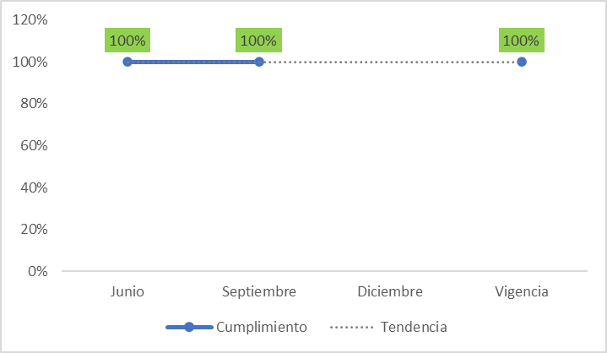
Auditoría y control | No Aplica | 4. Adelantar un proceso de modernización y mejora del desempeño institucional, garantizando la transparencia, integridad y seguimiento y control, que incluya el rediseño de la estructura organizacional, la reestructuración del proceso de contratación y el desarrollo de una estrategia de retroalimentación y evaluación de la entidad en territorio. | AC-004 | Circular N° 012 del 29/04/2022 | Cumplimiento a las actividades de Evaluación de la gestión del Riesgo del Plan Anual de Auditoría | (Número de actividades ejecutadas de Evaluación de la gestión del Riesgo en el periodo / Número de actividades de Evaluación de la gestión del Riesgo programadas para el periodo) *100 | *Plan Anual de Auditoría *Informe de evaluación a la gestión del riesgo publicado. *Registros de la jornada de sensibilización en administración de riesgos. | El numerador corresponde al número de actividades finalizadas en el periodo de la medición de acuerdo con lo establecido en el Plan Anual de Auditoría para el rol de Evaluación de la gestión del Riesgo. El denominador corresponde al número de actividades programadas para finalizar en el periodo de la medición de acuerdo con lo establecido en el Plan Anual de Auditoría para el rol de Evaluación de la gestión del Riesgo. Nota: el resultado del indicador al final de la vigencia será el promedio de los resultados de acuerdo con la periodicidad del indicador. | Porcentaje | 1. Plan Anual de Auditoría 2. Informe de evaluación a la gestión del riesgo publicado. 3. Registros de la jornada de sensibilización en administración de riesgos. | Semestral | Constante | No aplica | No aplica | 100% |  |  |  |  |  |  |  |  |  |  |  |  |  |  |  |  |  |  | Para el mes de abril no se tenían actividades programadas de Evaluación de la gestión del Riesgo en el Plan Anual de Auditoría | 10/05/2022. No se generan observaciones o recomendaciones respecto al análisis presentado en el seguimiento al indicador de gestión |  |  |  | Para el mes de mayo no se tenían actividades programadas de Evaluación de la gestión del Riesgo en el Plan Anual de Auditoría | 10/06/2022. No se generan observaciones o recomendaciones respecto al análisis presentado en el seguimiento al indicador de gestión | 0 | 0 | 100% | Para el mes de junio no se tenían actividades programadas de Evaluación de la gestión del Riesgo en el Plan Anual de Auditoría Teniendo en cuenta que, la periodicidad de la medición del indicador es semestral se precisa que, para el trimestre (abril, mayo y junio) no se programaron actividades de Evaluación de la gestión del Riesgo en el Plan Anual de Auditoría. | 7/10/2022. No se generan observaciones o recomendaciones respecto al análisis presentado en el seguimiento al indicador de gestión |  |  |  | Para el mes de julio no se tenían actividades programadas de Evaluación de la gestión del Riesgo en el Plan Anual de Auditoría | 09/08/2022. No se generan observaciones o recomendaciones respecto al análisis presentado en el seguimiento al indicador de gestión |  |  |  | Para el mes de agosto no se tenían actividades programadas de Evaluación de la gestión del Riesgo en el Plan Anual de Auditoría | 09/09/2022. No se generan observaciones o recomendaciones respecto al análisis presentado en el seguimiento al indicador de gestión |  |  |  | Para el mes de septiembre se realizó la jornada de sensibilización en administración de riesgos, cumpliendo con la actividad programada de Evaluación de la gestión del Riesgo en el Plan Anual de Auditoría. Para el trimestre (julio, agosto, septiembre) se realizó una (1) actividad, cumpliendo al 100% con las actividades programadas de Evaluación de la gestión del Riesgo en el Plan Anual de Auditoría. | 7/10/2022. Debido a que la periodicidad del indicador es semestral, se recomienda que se reporte solamente la parte cualitativa, la parte cuantitativa se debe reportar en diciembre. 8/10/2022. No se generan más observaciones o recomendaciones respecto al análisis presentado en el seguimiento al indicador de gestión |  |  |  |  |  |  |  |  |  |  |  |  |  |  |  |  | 0 | 0 | 100% | 100% | 100% | 100% | Debido a que el indicador se creo en abril, su periodicidad es semestral y no se reportaron actividades en abril, mayo y junio, para el reporte con corte a septiembre no se genera gràfica.
Auditoría y control | No Aplica | 4. Adelantar un proceso de modernización y mejora del desempeño institucional, garantizando la transparencia, integridad y seguimiento y control, que incluya el rediseño de la estructura organizacional, la reestructuración del proceso de contratación y el desarrollo de una estrategia de retroalimentación y evaluación de la entidad en territorio. | AC-005 | Circular N° 012 del 29/04/2022 | Cumplimiento a las actividades de Evaluación independiente del Plan Anual de Auditoría | (Número de actividades ejecutadas de Evaluación y seguimiento en el periodo / Número de actividades de Evaluación y seguimiento programadas para el periodo) *100 | *Plan Anual de Auditoría *Informes de auditorías internas publicados *Informes de seguimiento de ley publicados *Formato Registro y control del plan de mejoramiento publicado | El numerador corresponde al número de actividades finalizadas en el período de la medición de acuerdo con lo establecido en el Plan Anual de Auditoría para el rol de Evaluación y seguimiento independiente. El denominador corresponde al número de actividades programadas para finalizar en el periodo de la medición, de acuerdo con lo establecido en el Plan Anual de Auditoría para el rol de Evaluación y seguimiento independiente. Nota: el resultado del indicador al final de la vigencia será el promedio de los resultados de acuerdo con la periodicidad del indicador. | Porcentaje | 1. Plan Anual de Auditoría 2. Informes de auditorías internas publicados 3.Informes de seguimiento de ley publicados 4. Formato Registro y control del plan de mejoramiento publicado | Trimestral | Constante | No aplica | No aplica | 100% |  |  |  |  |  |  |  |  |  |  |  |  |  |  |  |  |  |  | Durante el mes de abril se finalizó un (1) informe de seguimiento, se publicó el Seguimiento al plan de mejoramiento Interno y el Seguimiento al Plan de Mejoramiento Externo, dando cumplimiento con las actividades programadas de Evaluación independiente del Plan Anual de Auditoría. | 10/05/2022. No se generan observaciones o recomendaciones respecto al análisis presentado en el seguimiento al indicador de gestión |  |  |  | Durante el mes de mayo se finalizaron y publicaron: *Dos (2) informes de auditoria interna *Cuatro (4) informes de seguimiento *Se publicó el Seguimiento al plan de mejoramiento Interno y el Seguimiento al Plan de Mejoramiento Externo, Lo anterior dando cumplimiento con las actividades programadas de Evaluación independiente del Plan Anual de Auditoría. | 10/06/2022. No se generan observaciones o recomendaciones respecto al análisis presentado en el seguimiento al indicador de gestión | 13 | 13 | 100% | Para el mes de junio las actividades programadas y finalizadas fueron: *Una (1) publicación del Seguimiento al plan de mejoramiento Interno *Una (1) publicación del Seguimiento al Plan de Mejoramiento Externo. Lo anterior dando cumplimiento con las actividades programadas de Evaluación independiente del Plan Anual de Auditoría. Para el trimestre (abril, mayo y junio) se ejecutaron en total trece (13) actividades cumpliendo al 100% con lo programado. | 7/07/2022: Se recomienda revisar las evidencias, debido a que no se encontró el Plan anual de auditorias. No hay claridad de donde sale las 13 actividades programadas para el período y se recomienda también expresarlo en términos de porcentaje, debido a que la unidad de medida del indicador es en porcentaje. 11/07/2022. No se generan más observaciones o recomendaciones respecto al análisis presentado en el seguimiento al indicador de gestión |  |  |  | Para el mes de julio las actividades programadas y finalizadas fueron: *Una (1) publicación del Seguimiento al plan de mejoramiento Interno *Una (1) publicación del Seguimiento al Plan de Mejoramiento Externo. *Tres (3) Informes de seguimiento Lo anterior dando cumplimiento con las actividades programadas de Evaluación independiente del Plan Anual de Auditoría. | 09/08/2022. No se generan observaciones o recomendaciones respecto al análisis presentado en el seguimiento al indicador de gestión |  |  |  | Para el mes de agosto las actividades programadas y finalizadas fueron: *Una (1) publicación del Seguimiento al plan de mejoramiento Interno *Una (1) publicación del Seguimiento al Plan de Mejoramiento Externo. *Un (1) Informe de seguimiento Lo anterior dando cumplimiento con las actividades programadas de Evaluación independiente del Plan Anual de Auditoría. | 09/09/2022. No se generan observaciones o recomendaciones respecto al análisis presentado en el seguimiento al indicador de gestión | 13 | 13 | 100% | Para el mes de septiembre las actividades programadas y finalizadas fueron: *Una (1) publicación del Seguimiento al plan de mejoramiento Interno *Una (1) publicación del Seguimiento al Plan de Mejoramiento Externo. *Tres (3) Informes de seguimiento Para el trimestre (julio, agosto, septiembre) se realizó: *Tres (3) publicación del Seguimiento al plan de mejoramiento Interno *Tres (3) publicación del Seguimiento al Plan de Mejoramiento Externo. *Siete (7) Informes de seguimiento Lo anterior, dando cumplimiento al 100% de las actividades programadas de Evaluación independiente del Plan Anual de Auditoría. | 7/10/2022. No se generan observaciones o recomendaciones respecto al análisis presentado en el seguimiento al indicador de gestión |  |  |  |  |  |  |  |  |  |  |  |  |  |  |  |  | 13 | 13 | 100% | 100% | 100% | 100% | 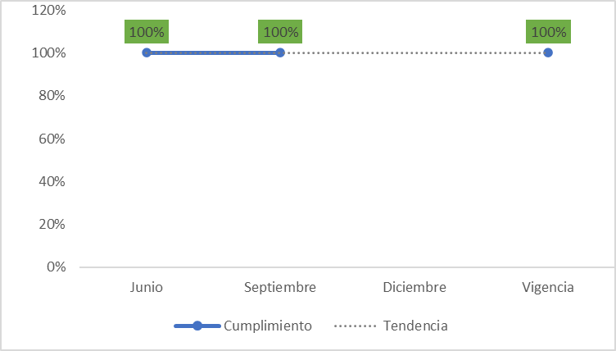
Auditoría y control | No Aplica | 4. Adelantar un proceso de modernización y mejora del desempeño institucional, garantizando la transparencia, integridad y seguimiento y control, que incluya el rediseño de la estructura organizacional, la reestructuración del proceso de contratación y el desarrollo de una estrategia de retroalimentación y evaluación de la entidad en territorio. | AC-006 | Circular N° 012 del 29/04/2022 | Cumplimiento a las actividades de Relación con entes externos de control del Plan Anual de Auditoría | (Número de actividades de Relación con entes externos de control ejecutadas en el periodo / Número de actividades de Relación con entes externos de control solicitadas para el periodo) *100 | *Plan Anual de Auditoría *Registros de acompañamiento a los entes externos de control (atención a requerimientos, respuestas a informes de auditorías y visitas de control fiscal, entre otros) | El numerador corresponde al número de actividades finalizadas en el periodo de la medición de acuerdo con lo establecido en el Plan Anual de Auditoría para el rol de Relación con entes externos de control. El denominador corresponde al número de actividades solicitadas para finalizar en el periodo de la medición de acuerdo con lo establecido en el Plan Anual de Auditoría para el rol de Evaluación y seguimiento independiente. Nota: el resultado del indicador al final de la vigencia será el promedio de los resultados de acuerdo con la periodicidad del indicador. | Porcentaje | 1. Plan Anual de Auditoría 2. Registros de acompañamiento a los entes externos de control | Trimestral | Constante | No aplica | No aplica | 100% |  |  |  |  |  |  |  |  |  |  |  |  |  |  |  |  |  |  | Durante el mes de abril fueron realizados 53 apoyos a coordinación de respuestas, verificaciones, alertas y articulaciones para la entrega de las respuestas a solicitudes de la Contraloría de Bogotá, así mismo, se emitió 1 alerta temprana y 1 comunicación aclaratoria, en relación con el seguimiento y presentación de la información a cargo de la Entidad a través de los sistemas dispuestos para la rendición de cuenta, incluyendo información de plan de mejoramiento, dando cumplimiento con las actividades solicitadas de relación con entes externos de control del Plan Anual de Auditoría. | 10/05/2022. No se generan observaciones o recomendaciones respecto al análisis presentado en el seguimiento al indicador de gestión |  |  |  | Durante el mes de mayo fueron realizados 31 apoyos a coordinación de respuestas, verificaciones, alertas y articulaciones para la entrega de las respuestas a solicitudes de la Contraloría de Bogotá, es importante resaltar que, durante este periodo la OCI, apoyó en la coordinación y verificación de la respuesta al Informe Preliminar de la Auditoría de Regularidad PAD 2022, así mismo, se emitió 1 alerta temprana y se atendieron consultas, en relación con la rendición de la cuenta fiscal e información respecto a modificaciones realizadas al plan de mejoramiento suscrito ante la Contraloría de Bogotá, durante el período, lo anterior dando cumplimiento con las actividades solicitadas de relación con entes externos de control del Plan Anual de Auditoría. | 10/06/2022. No se generan observaciones o recomendaciones respecto al análisis presentado en el seguimiento al indicador de gestión | 136 | 136 | 100% | Durante el mes de junio de 2022, desde la oficina de control interno fueron realizados cuarenta y seis (46) apoyos a coordinación de respuestas, verificaciones, alertas y articulaciones para la entrega de la respuestas a solicitudes de la Contraloría de Bogotá, se remitió una (1) alerta temprana en relación con el seguimiento y presentación de la información a cargo de la Entidad a través del sistema dispuesto por la Contraloría de Bogotá D.C. para la rendición de la cuenta fiscal, así mismo, se emitió una (1) alerta en referencia a la presentación de la información de la cuenta fiscal a través del SIRECI - Contraloría General de la República. Para el trimestre (abril, mayo y junio) se ejecutaron en total ciento treinta y seis (136) actividades cumpliendo al 100% con lo solicitado. | 7/07/2022: Se recomienda revisar las evidencias, debido a que no se encontró el Plan anual de auditorias. Se recomienda expresar los resultados en términos de porcentaje, debido a que la unidad de medida del indicador es en porcentaje. 11/07/2022. No se generan más observaciones o recomendaciones respecto al análisis presentado en el seguimiento al indicador de gestión |  |  |  | Durante el mes de julio se realizó: *Cuarenta y un (41) apoyos a coordinación de respuestas, verificaciones, alertas y articulaciones para la entrega de las respuestas a solicitudes de la Contraloría de Bogotá. *Se emitió una (1) alerta temprana en relación con el seguimiento y presentación de la información a cargo de la Entidad a través del sistema dispuesto por la Contraloría de Bogotá D.C. para la rendición de la cuenta fiscal. *Se realizó una (1) solicitud y consolidación de información de planes de mejoramiento para el corte semestral de la cuenta fiscal a rendir ante la Contraloría General de la República - CGR y se remitió al Despacho. Lo anterior dando cumplimiento con las actividades solicitadas de relación con entes externos de control del Plan Anual de Auditoría. | 09/08/2022. No se generan observaciones o recomendaciones respecto al análisis presentado en el seguimiento al indicador de gestión |  |  |  | Durante el mes de agosto se realizó: *Treinta y siete (37) apoyos a coordinación de respuestas, verificaciones, alertas y articulaciones para la entrega de las respuestas a solicitudes de la Contraloría de Bogotá. Es importante resaltar que, durante este periodo la OCI, apoyó en la coordinación y verificación de la respuesta a los Informes Preliminares de la Visita Fiscal Código 501 y la Auditoría de Desempeño Comedores Código 91. *Se emitió una (1) alerta temprana en relación con el seguimiento y presentación de la información a cargo de la Entidad a través del sistema dispuesto por la Contraloría de Bogotá D.C. para la rendición de la cuenta fiscal. *Se brindó una (1) asesoría para la formulación del plan de mejoramiento en ocasión de la Visita Fiscal Código 501 de la Contraloría de Bogotá D.C., lo cual incluyó la socialización de lineamientos y cronograma para el diligenciamiento y trasmisión oportuna del Formato CB-0402F a través de SIVICOF (cuenta ocasional). Lo anterior dando cumplimiento con las actividades solicitadas de relación con entes externos de control del Plan Anual de Auditoría. | 09/09/2022. No se generan observaciones o recomendaciones respecto al análisis presentado en el seguimiento al indicador de gestión | 118 | 118 | 100% | Durante el mes de septiembre se realizó: *Treinta y cuatro (34) apoyos a coordinación de respuestas, verificaciones, alertas y articulaciones para la entrega de las respuestas a solicitudes de la Contraloría de Bogotá. Es importante resaltar que durante este periodo la OCI, apoyó en la coordinación y verificación de la respuesta al Informe Preliminar de auditoría de Desempeño Código 215. *Se emitió una (1) alerta temprana en relación con el seguimiento y presentación de la información a cargo de la Entidad a través del sistema dispuesto por la Contraloría de Bogotá D.C. para la rendición de la cuenta fiscal. *Se brindó una (1) asesoría para la formulación del plan de mejoramiento en atención al informe final de la Auditoría de Desempeño Código 91 PAD 2022 de la Contraloría de Bogotá D.C., lo cual incluyó la socialización de lineamientos y cronograma para el diligenciamiento y del Formato CB-0402F, así como el seguimiento al trámite de trasmisión del plan de mejoramiento a través de SIVICOF (cuenta ocasional). Lo anterior dando cumplimiento con las actividades solicitadas de relación con entes externos de control del Plan Anual de Auditoría. Para el trimestre (julio, agosto, septiembre) se ejecutaron en total ciento diez y ocho (118) actividades cumpliendo al 100% con lo solicitado. | 7/10/2022. No se generan observaciones o recomendaciones respecto al análisis presentado en el seguimiento al indicador de gestión |  |  |  |  |  |  |  |  |  |  |  |  |  |  |  |  | 118 | 118 | 100% | 100% | 100% | 100% | 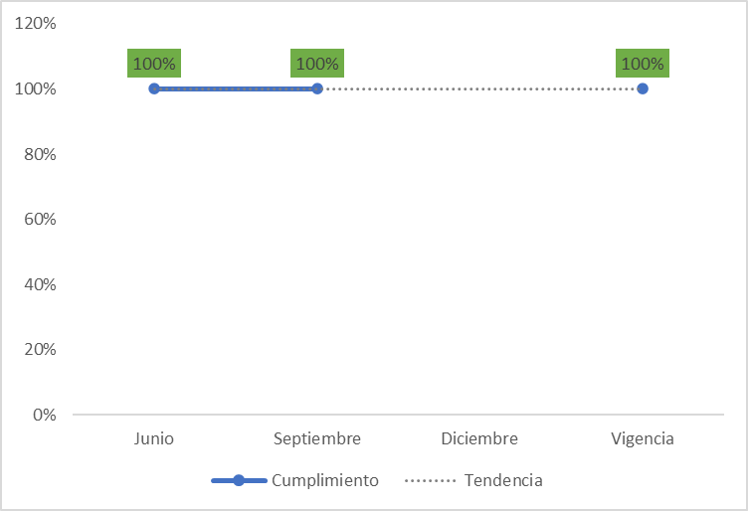
 |  |  |  |  |  |  |  |  |  |  |  |  |  |  |  |  |  |  |  |  |  |  |  |  |  |  |  |  |  |  |  |  |  |  |  |  |  |  |  |  | 150 |  |  | 136 |  |  |  |  |  |  |  |  |  |  |  | 135 | 135

Hoja1
 | Cumplimiento
Junio | 100%
Septiembre | 100%
Diciembre
Vigencia | 66%
 | Cumplimiento
Junio | 100%
Septiembre | 100%
Diciembre
Vigencia | 100%
IND 2 |  |  |  | IND 5
 | Cumplimiento | Cumplimiento en período | Meta |  | Cumplimiento | Cumplimiento en período | Meta
Junio | 100% | 100% | 100% | Junio | 100% | 100% | 100%
Septiembre | 100% | 100% | 100% | Septiembre | 100% | 100% | 100%
Diciembre |  |  |  | Diciembre
Vigencia | 66% |  |  | Vigencia | 100%

 | Cumplimiento
Junio | 100%
Septiembre | 100%
Diciembre
Vigencia | 100%

 | Cumplimiento
Junio | 100%
Septiembre | 100%
Diciembre
Vigencia | 100%
IND 3 |  |  |  | IND 6
 | Cumplimiento | Cumplimiento en período | Meta |  | Cumplimiento | Cumplimiento en período | Meta
Junio | 100% | 100% | 100% | Junio | 100% | 100% | 100%
Septiembre | 100% | 100% | 100% | Septiembre | 100% | 100% | 100%
Diciembre |  |  |  | Diciembre
Vigencia | 100% |  |  | Vigencia | 100%

 | Cumplimiento
Junio | 1
Diciembre
Vigencia | 1
IND4
 | Cumplimiento | Cumplimiento en período | Meta
Junio | 100% | 100% | 100%
Diciembre
Vigencia | 100%

